アルゴリズムとは
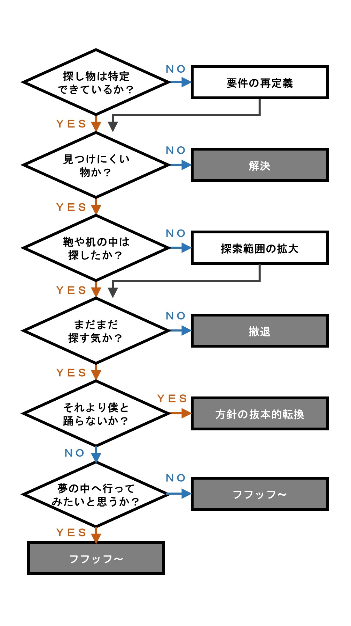
【アルゴリズムとは】
 | プログラムは、コーディングされたソースの上から順に実行されます。
 | 「何を」「どのような順番で」「どう動かすか」という手順・やり方、考え方のことをアルゴリズムと呼びます。

 | プログラムは、なるべく処理の時間が短く、作業の量が少ないものが理想です。
 | 人間は、効率が悪かったり残業続きだと疲れてしまいます。
 | 機械も、実行速度が遅かったりメモリを大量消費をしたりすると、正しく動いても燃費が悪いため実用的ではありません。
 | 早く仕事終わらせて定時ダッシュしたいのは人間も機械も同じですね。

 | 高速かつメモリを節約できるプログラムを作れるよう、効率的なアルゴリズムを組めるようにしましょう。

 | 基本は次の3つの繰り返しです。
 |  | ・順次
 |  |  | １つの処理が終わったら、次の処理に進む

 |  | ・分岐
 |  |  | ある条件に従い、２つの処理のどちらかを選択して実行する

 |  | ・繰り返し
 |  |  | ある条件を満たすまで処理を繰り返し実行し、条件を満たしたら次の処理に進む

 | また、考えたアルゴリズムを絵にしたものをフローチャートと言います。

【フローチャートとは】
 | アルゴリズムを長方形、円形、ひし形などの図形で示す流れ図です。
 | プログラム作成時にどう処理すれば良いか分からなくなった場合、簡単にフローチャートを書いてみるのも良いと思います。
 | 色んな図形があるので、興味があれば一度ネットで調べてみてください。

順次
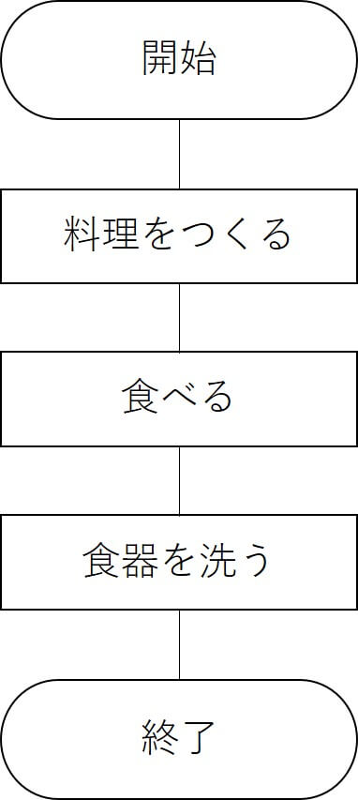
分岐

プログラミングの基本
【プログラミングの基本】
 | これから参加するプロジェクトによって様々な言語に触れると思います。
 | プログラミング言語によって書き方は変わってきます。
 | 全ての言語の書き方を覚えるのは大変です。
 | ですが、プログラミングの基本は変わらないので、まずは基本を理解して覚えてください。
 | その上で、言語によって「何ができるか」を勉強していってください。
 | 説明だけではイメージしにくいと思うので、今はなんとな～くで大丈夫です。
 | 練習問題で実際に動かし、理解を深めてもらえればと思います。

 |  | ・値
 |  |  | データそのものを指します。
 |  |  | データと言っても様々な種類があります。
 |  |  |  | ・整数型(int型)
 |  |  |  |  | 小数を含まない値を扱うためのデータ型です。
 |  |  |  |  | 例：0、 1、 100、 999、 -123

 |  |  |  | ・小数型（float型、double型）
 |  |  |  |  | 小数を含む値を扱うためのデータ型です。
 |  |  |  |  | 例：1.23、3.14、 -99.9

 |  |  |  | ・文字型(char型)
 |  |  |  |  | 文字を扱うためのデータ型です。
 |  |  |  |  | 文字型であることをプログラムに記述する際、シングルクォテーション(‘)やダブルクォーテーション(")でくくります。
 |  |  |  |  | 例：’A’、‘B’、’z’、 ‘あ’、’ア’

 |  |  |  | ・文字列型(String型)
 |  |  |  |  | 文字列を扱うためのデータ型です。
 |  |  |  |  | こちらも文字列型であることをプログラムに記述する際、シングルクォテーション(‘)やダブルクォーテーション(")でくくります。
 |  |  |  |  | 例：”ABC”、“NAGOYA”、“プログラミング”、"岩田有市"

 |  |  |  | ・論理型(boolean型)
 |  |  |  |  | TRUE(真) 、 FALSE(偽)を扱うためのデータ型です。
 |  |  |  |  | 例：true, false

 |  |  |  | ・null
 |  |  |  |  | データが何もないことを表します。

 |  | ・変数
 |  |  | 値を入れるためのものです。
 |  |  | イメージとしてよく箱に例えられます。
 |  |  | 変数に値を格納することを「代入する」と言います。
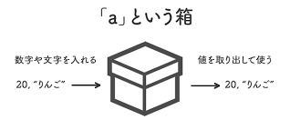

 |  |  | この変数にも型があります。
 |  |  | 数値型の変数には数値型の値が、文字型の変数には文字型の値が入ります。
 |  |  | なので数値型の変数に文字型の値は代入できませんし、逆もまた然りです。

 |  |  | 変数は使う前に宣言をする必要があります。
 |  |  | 宣言時に型を設定します。
 |  |  |  | 今からこういう箱を用意して色々と使っていきます！と言ったイメージです。

 |  | ・配列
 |  |  | これも値を入れる変数です。
 |  |  | 通常の変数は値を1つしか入れることが出来ませんが、配列は複数の値を入れることが出来ます。
 |  |  | 箱が複数連なっているイメージです。
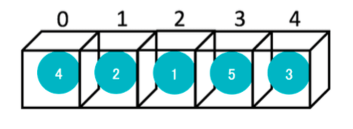

 |  |  | 上記は箱が5つ連なっている配列です。
 |  |  | 配列の箱に格納されている値を取得する場合番号を指定しますが、基本的に0から始まります。
 |  |  | 4が格納されている箱を指定する場合は、配列の0番目と指定します。

 |  |  | 配列にも型がありますので、変数宣言時に型を設定します。

 |  | ・分岐
 |  |  | 条件によって処理を分岐させる命令文です。
 |  |  | 条件に当てはまる場合に実行する処理、当てはまらない場合に実行する処理に別けることが出来ます。

 |  |  |  | if (条件1) {
 |  |  |  |  | 条件がTRUE(真)の場合に実行されます。
 |  |  |  | }
 |  |  |  | else if (条件2) {
 |  |  |  |  | 条件1がFALSE(偽)かつ条件2がTRUE(真) の場合に実行されます。
 |  |  |  | }
 |  |  |  | else {
 |  |  |  |  | 条件1,2 どちらもFALSE(偽)の場合に実行されます。
 |  |  |  | }

 |  | ・繰り返し文
 |  |  | 条件に当てはまるまで処理を繰り返し実行する命令文です。
 |  |  | 処理を繰り返し行いたい場合、同じ文を何度も書く代わりに使用します。

 |  |  |  | 変数cnt：初期値0

 |  |  |  | 繰り返し処理START（条件：変数cntが5より小さい場合）
 |  |  |  |  | ① 処理1
 |  |  |  |  | ② 処理2
 |  |  |  |  | ③ 変数cntに1を加算する
 |  |  |  | 繰り返し処理END

 |  |  | 上記の場合、5回①～③が処理されます。
 |  |  |  | 1回目： |  | 処理開始時、cntの値は0
 |  |  |  |  |  | 処理終了、cntの値は1
 |  |  |  | 2回目： |  | 処理開始時、cntの値は1
 |  |  |  |  |  | 処理終了、cntの値は2
 |  |  |  | 3回目： |  | 処理開始時、cntの値は2
 |  |  |  |  |  | 処理終了、cntの値は3
 |  |  |  | 4回目： |  | 処理開始時、cntの値は3
 |  |  |  |  |  | 処理終了、cntの値は4
 |  |  |  | 5回目： |  | 処理開始時、cntの値は4
 |  |  |  |  |  | 処理終了、cntの値は5
 |  |  | 5回目の処理が終わった時点でcntの値が5になり、6回目を実行するかを判断する際に条件に当てはまらないため繰り返し処理を終了します。

 |  | ・繰り返し文の色々
 |  |  | ・for文
 |  |  |  | 決まった回数分繰り返す際に使います。

 |  |  |  |  | for ( 初期値設定; 条件式; 変化式){
 |  |  |  |  |  | 処理
 |  |  |  |  | }

 |  |  |  | 「初期値設定」した値が「条件式」に合致する間繰り返し、「処理」が終わった段階で値を

 |  |  |  | （例）
 |  |  |  |  | for ( i = 0; i < 10; i++){
 |  |  |  |  |  | 処理
 |  |  |  |  | } | ←ここでi++が動く
 |  |  |  | 上記の場合、変数 i の初期値を0に設定し、i < 10 の間繰り返します。
 |  |  |  | i++ は i を１ずつインクリメント（足し算）する処理です。
 |  |  |  | そのため10回繰り返されます。

 |  |  | ・while文
 |  |  |  | 条件に合致する間繰り返す際に使います。

 |  |  |  |  | while (条件){
 |  |  |  |  |  | 処理
 |  |  |  |  | }

 |  |  |  | （例）
 |  |  |  |  | i = 0;
 |  |  |  |  | j = 10;
 |  |  |  |  | while (i < j){
 |  |  |  |  |  | i++;
 |  |  |  |  | }
 |  |  |  | 上記の場合、i < j の間繰り返します。
 |  |  |  | 繰り返す処理は i++ なので10回繰り返します。

 |  |  | ・do while文
 |  |  |  | 条件に合致する間繰り返す際に使いますが、条件に合致しない場合でも必ず1回は処理されます。

 |  |  |  |  | do {
 |  |  |  |  |  | 処理
 |  |  |  |  | } while (条件);

 |  |  |  | 最初に必ず do の中に入り、最低でも1回は処理を実行します。
 |  |  |  | 処理実行後、「条件」に合致する場合は繰り返し、合致しない場合はループから抜けます。

 |  |  |  | （例）
 |  |  |  |  | i = 10;
 |  |  |  |  | do {
 |  |  |  |  |  | ログ出力
 |  |  |  |  | } while ( i < 10);
 |  |  |  | 上記の場合、i < 10 の間繰り返しますが、既に i の値が10を超えているのでループから抜けます。
 |  |  |  | が、do の中には必ず入るのでログ出力処理は実行されます。

 |  | ・関数（function）
 |  |  | 処理を関数の中に記述して、関数を呼ぶだけで処理を実行させることができます。
 |  |  | 同じ処理を何度も実行する場合に便利です。
 |  |  | 同じ処理の場合コピペしてしまえば良いのですが、処理を修正する際にコピペした箇所全てを修正しなければいけません。
 |  |  | 関数にしてしまえば1箇所だけ修正すれば良いので、製造後のメンテナンスも楽になります。
 |  |  | ソースを解析する場合も楽になります。

 |  |  | （例）
 |  |  |  | i = 2;
 |  |  |  | j = 3;
 |  |  |  | sum_1 = fnc_add(i, j); |  |  |  | ←関数fnc_addを呼び出し、引数として i と j を渡す。
 |  |  |  |  |  |  |  | ※関数fnc_addで処理された結果がsum_1に代入されるため、sum_1には5が入る。

 |  |  |  | sum_2 = fnc_add(sum, j); |  |  |  | ←関数fnc_addを呼び出し、引数としてsum_1 と j を渡す。
 |  |  |  |  |  |  |  | ※関数fnc_addで処理された結果がsum_2に代入されるため、sum_2には8が入る。

 |  |  |  | function fnc_add(a, b){ |  |  |  | ←関数fnc_addを定義する。
 |  |  |  |  | c = a + b; |  |  | ←引数として受け取った a と b を加算した値をcに代入する。
 |  |  |  |  | return c; |  |  | ←c の値を戻り値として返却する。
 |  |  |  | } |  |  |  | ※1回目に呼ばれた際には i の値が a に、j の値が b に渡される。
 |  |  |  |  |  |  |  | ※2回目に呼ばれた際には sum_1 の値が a に、j の値が b に渡される。

 |  | ・バグ
 |  |  | プログラムに含まれる誤りのことを表します。
 |  |  | バグを発見し、修正することをデバッグと言います。
 |  |  | ゲームでも正常に動いてない状態を「バグってる」と言いますが、同じ意味です。

 |  |  | ちなみに余談ですが、バグとは「虫」という意味の英単語です。
 |  |  | 1947年9月9日に、IBMが製作した電気機械式計算機に蛾が挟まり、動かなくなったというの事象が起きました。
 |  |  | そのためその蛾を取り除いたところ機械が正常に動いたそうです。
 |  |  | これが世界初のバグであり、バグの語源になりました。
 |  |  | めでたしめでたし。

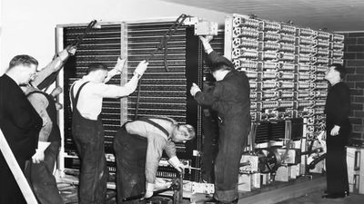

 |  | ・エラー
 |  |  | エラーとは、プログラムを動作させた時に異常な状態になることです。
 |  |  | ・動いていたプログラムが突然反応しなくなった
 |  |  | ・動作不能な 状態になって異常終了した
 |  |  | ・止まるはずのプログラムがいつになっても 終了しない
 |  |  | 等の状態です。

 |  |  | 一言でエラーと言っても、色々な種類があります。

 |  |  |  | 分類 |  |  | 主な原因 |  | 内容
 |  |  |  | 業務エラー |  |  | 呼出元の誤入力 |  | ・指定フォーマットの違い（メールアドレス、日付等）
 |  |  |  |  |  |  | 誤操作 |  | ・一意性チェック（登録データの重複等）
 |  |  |  |  |  |  |  |  | ・必須項目の存在
 |  |  |  |  |  |  |  |  |  | etc...
 |  |  |  | プログラムエラー |  |  | コーディング上の実装 |  | ・考慮ミス（0で割り算をする等）
 |  |  |  |  |  |  |  |  | ・影響調査漏れ
 |  |  |  |  |  |  |  |  | ・実装ミス
 |  |  |  |  |  |  |  |  |  | etc...
 |  |  |  | システムエラー |  |  | 呼出元で対処できない問題 |  | ・サーバーが停止している
 |  |  |  |  |  |  |  |  | ・DBへの接続が切れてしまった
 |  |  |  |  |  |  |  |  | ・保存先へ書き込めず、アプリの制御外
 |  |  |  |  |  |  |  |  |  | etc...

 |  |  | エラーになると後続の処理が実行不可になってしまうため作成したソースは念入りにテストし、バグやエラーの原因を無くす必要があります。
 |  |  | しかし、コーディングで対処できるのは「業務エラー」と「プログラムエラー」のみです。
 |  |  | システムエラーは何が発生するか分かりませんし、発生したところでプログラムでは制御できません。
 |  |  | このようなシステムエラーを「例外」と言い、例外に対して行う処理を「例外処理」と言います。
 |  |  | 例外処理では、
 |  |  | ・発生したエラー内容をログに出力
 |  |  | ・画面がある場合、エラーメッセージを表示
 |  |  | ・呼出元がある場合、呼出元に戻る
 |  |  | 等の処理をします。

 |  |  | ほとんどの言語では例外処理は try ～ catch を使用します。

 |  |  |  | try {
 |  |  |  |  | 処理
 |  |  |  | }
 |  |  |  | catch( e ) {
 |  |  |  |  | 例外処理
 |  |  |  | }

 |  |  | try の中で実行した処理でエラーが発生した場合 catch の中に入り、例外処理を実行します。

【気を付けたい事】
 | 実際に仕事をするにあたって気を付けたい（意識してもらいたい）ことを書いておきます。

 |  | ・半角文字でコーディングする
 |  |  | プログラムは全て半角英数字でコーディングします。
 |  |  | ただし、表示する内容などは全角の文字を使うことが出来ます。

 |  | ・インデントを付ける
 |  |  | インデントとは、行の先頭に同じ幅の空白を挿入すること。
 |  |  | どの行が同じブロックに含まれるのか見やすくし、バグを見つけたり、ソースを解析しやすくしたりします。

 |  | ・「null」 「""（空文字） or 0」 「undefined」の違い
 |  |  | nullはデータが何もないことを表します。
 |  |  | ""（空文字）は文字が何もないことを表します。
 |  |  | 0は数値が0のを表します。
 |  |  | undefinedは値が定義されていない状態を表します。

 |  |  | 最初はイメージしにくいと思いますが、とても重要なのでイメージできるようにしておきましょう。
 |  |  | ネットにこんな画像がありましたので、参考にしてください。

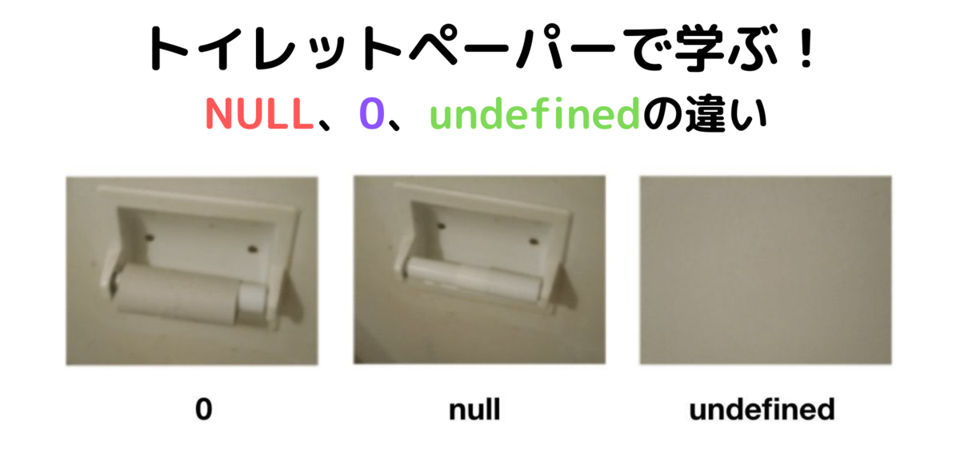

※1
※2
※3

 |  |  |  | ※1 | 芯はあるけど紙が無い状態です。
 |  |  |  |  | 紙があれば0以上の値になります。
 |  |  |  | ※2 | ホルダーはあるけど芯が無い状態です。
 |  |  |  |  | 値が何も無い状態です。
 |  |  |  | ※3 | そもそもホルダーすらも無い状態です。
 |  |  |  |  | なんやねんこれ？なんもわからへんやん！という状態です。

 |  | ・変数名を用途に合った名称にする
 |  |  | ソースを解析するときに変数名から何をやっている処理かのヒントを得られれば見やすくなります。
 |  |  | 計算結果を格納するための変数なら sum にするなど名称を用途に合わせましょう。
 |  |  | ※練習問題では変数名を分かりやすいようにaやbなどにしています。

 |  |  | また、資料を作る際もなるべく同じ単語を使うようにしましょう。
 |  |  | ウェブサイト、ホームページ、サイト、など同じ意味をもつ言葉がたくさんあります。
 |  |  | 日本語って難しいですね。
 |  |  | 勘違いを防ぐためにも、できるだけどれか1つに絞って使いましょう。

構造体とは
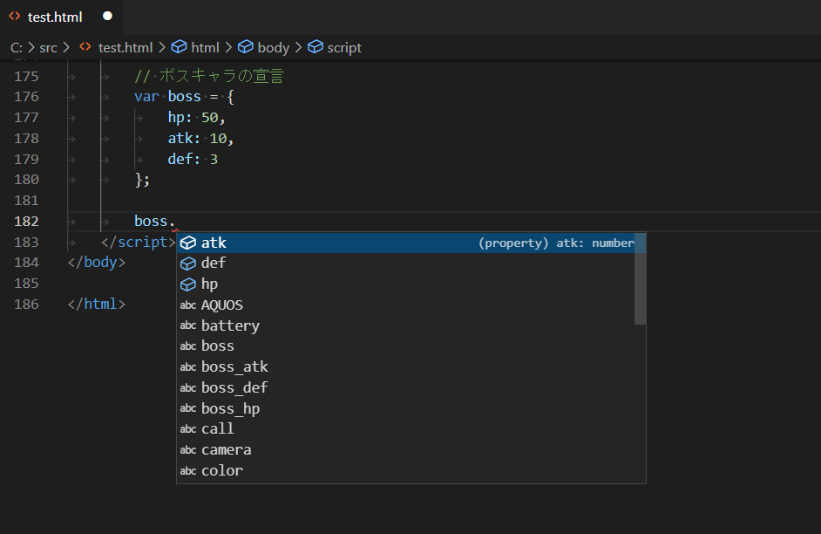
【構造体とは】
 | 複数の変数や定数を、1つの集合体として扱うデータ構造のことです。
 | 変数の中に変数が入っているイメージです。

 | RPGゲームに主人公・モブキャラ・ボスキャラが居たとします。
 | それぞれ体力(HP)・攻撃力(ATK)・防御力(DEF)を持っているとします。
 | JavaScriptで普通の変数で宣言すると以下になります。

 |  |  | // 主人公の宣言
 |  |  | var player_hp = 30;
 |  |  | var player_atk = 5;
 |  |  | var player_def = 5;

 |  |  | // モブキャラの宣言
 |  |  | var mob_hp = 10;
 |  |  | var mob_atk = 6;
 |  |  | var mob_def = 2;

 |  |  | // ボスキャラの宣言
 |  |  | var boss_hp = 50;
 |  |  | var boss_atk = 10;
 |  |  | var boss_def = 3;

 | それぞれ変数に値が入っています。

 | これでも特に支障はないですが、varを何回も書かないといけないですしソースも見にくくなります。
 | できればグループごとにまとめたいです。
 | ということで上記をJavaScriptで構造体を使って宣言すると以下のようになります。

 |  |  | // 主人公の宣言
 |  |  | var player = {
 |  |  |  | hp: 30,
 |  |  |  | atk: 5,
 |  |  |  | def: 5
 |  |  | };

 |  |  | // モブキャラの宣言
 |  |  | var mob = {
 |  |  |  | hp: 10,
 |  |  |  | atk: 6,
 |  |  |  | def: 2
 |  |  | };

 |  |  | // ボスキャラの宣言
 |  |  | var boss = {
 |  |  |  | hp: 50,
 |  |  |  | atk: 10,
 |  |  |  | def: 3
 |  |  | };

 | それぞれ変数に値が入っています。

 | このように1つの変数の中に複数のプロパティがあり、その中に値を保持することが出来ます。
 | ボスキャラの体力を表示するには以下のように指定します。
 |  | boss.hp |  |  |  | .（ドット）で指定する場合は"（ダブルクォーテーション）は不要。
 |  |  | もしくは
 |  | boss["hp"] |  |  |  | []で指定する場合はプロパティ名を"（ダブルクォーテーション）で囲みます。

 | モブキャラが1ステージに1体しか出てこないゲームを見たことがありません。
 | 10体出てくるゲームだと10体分の変数が必要になります。
 | そんな時はこの構造体を配列にすると便利です。

 |  |  | // モブキャラの宣言
 |  |  | var mob = [];
 |  |  | for (var i=0; i<10; i++){
 |  |  |  | mob[i] = {
 |  |  |  |  | hp: 10,
 |  |  |  |  | atk: 6,
 |  |  |  |  | def: 2
 |  |  |  | };
 |  |  | }

 | 3体目の体力(HP)を指定する場合は以下のように指定します。
 | ※配列は0番目から始まるので3体目は「2」で指定します。
 |  | mob[2]["hp"] |  |  |  | []で指定する場合はプロパティ名を"（ダブルクォーテーション）で囲みます。
 |  |  | もしくは
 |  | mob[2].hp |  |  |  | .（ドット）で指定する場合は"（ダブルクォーテーション）は不要。

 | エディタによっては.（ドット）を入力した時点で構造体の中にあるプロパティを入力支援機能で表示してくれるので便利です。

